Matriz Selección de Paises
MATRIZ DE SELECCIÓN DEL MERCADO OBJETIVO
CALIFICACION

Empresa:
STF GROUP S.A.S
Muy importante:
3
Descripcion del producto:
Prendas de vestir recreativas, pantalones para mujeres / niñas, overoles con peto / tirantes, calzones y pantalones cortos, no de punto / crochet, algodón, cont. 15% o más en peso de plumón, etc.
Neutro o no aplica:
2
Posicion arancelaria :
6242620000
Baja importancia:
1

I.SELECCIÓN DE MERCADO OBJETIVO |  |  |  |  |  |  | 1usd=0,84eur

 |  |  | VALORACION | ESPAÑA |  |  | ESTADOS UNIDOS
A. FACTORES ECONOMICOS |  |  | 15% |  | Cal. | Pond |  | Cal. | Pond
Inflación |  |  | 20% | 0.7% | 3 | 0.6 | 2.3% | 3 | 0.6
Tipo de cambio (moneda del país / USD$) |  |  | 15% | 1 EUR=1,19USD | 3 | 0.45 |  | 3 | 0.45
Devaluación 2019 |  |  | 20% | 1.77% | 3 | 0.6 |  | 3 | 0.6
Tasa de crecimiento del PIB %. |  |  | 15% | 1.95% | 3 | 0.45 | 2.0% | 3 | 0.45
PIB per cápita. (US$) |  |  | 5% | Usd 22.201 | 2 | 0.1 | Usd 48.961 | 2 | 0.1
Balanza Comercial general (USD$ millones) |  |  | 5% | Usd (29.082,144) Millones | 3 | 0.15 | Usd (692.395) Millones | 3 | 0.15
sub-total |  |  |  |  |  | 2.75 |  |  | 2.35
 |  | TOTAL | 1.00 |  |  | 0.41 |  |  | 0.35

 |  |  | VALORACION | ESPAÑA |  |  | ESTADOS UNIDOS
B.INDICADORES DEMOGRAFICOS |  |  | 10% |  | Cal. | Pond |  | Cal. | Pond
Población |  |  | 15% | 47,100,396 | 2 | 0.3 | 328,231,337 | 2 | 0.3
Población Económicamente Activa % |  |  | 15% | 57.69% | 2 | 0.3 | 62.57% | 2 | 0.3
Crecimiento Poblacional hab. % |  |  | 15% | 0.594% | 1 | 0.15 | 0.474% | 1 | 0.15
Densidad Poblacional (habit / Km2) |  |  | 10% | 93.67 | 1 | 0.1 | 35.714 | 1 | 0.1
Idioma |  |  | 10% | Castellano | 3 | 0.3 | Ingles | 3 | 0.3
Religión |  |  | 5% | Catolicismo | 1 | 0.05 | Cristianismo | 1 | 0.05
Costumbres comerciales |  |  | 15% | Ver ejemplo 1 | 3 | 0.45 | ver ejemplo 1 | 3 | 0.45
Concentración Rural % |  |  | 0% | 19.4% | 1 | 0 | 17.54% | 1 | 0
Concentración Urbana % |  |  | 15% | 80.57% | 2 | 0.3 | 82.46% | 2 | 0.3
sub-total |  |  |  |  |  | 1.95 |  |  | 1.65
 |  | TOTAL | 1.00 |  |  | 0.20 |  |  | 0.17

 |  |  |  | ESPAÑA |  |  | ESTADOS UNIDOS
C. TRANSPORTE |  |  | VALORACION |  | Cal. | Pond |  | Cal. | Pond
AEREO |  |  | 20%
Flete US$/kg: 300 KG |  |  | 40% |  | 3 | 0.6 |  | 3 | 0.6
Tiempo Tránsito: Horas |  |  | 20% | 9Hrs 50Min (Bog-Madrid) | 3 | 1.2 | 5Hrs 40 Min(Bog-NewYork) | 3 | 1.2

MARITIMO
Flete US$/kg: CONT.20´ o 40` |  |  | 25% | USD 2,173 | 3 | 0.75 | USD 2,270 | 3 | 0.75
Tiempo Tránsito: Días |  |  | 15% | 14Dias 20Hrs (Ctgna - Barc) | 3 | 0.75 | 13 Dias (Ctgna - New York - Staten Island, United States) | 3 | 0.75

sub-total |  |  |  |  |  | 3.30 |  |  | 3.30
 |  | TOTAL | 1.00 |  |  | 0.66 |  |  | 0.66

 |  |  |  | ESPAÑA |  |  | ESTADOS UNIDOS |  |  | Unidad : miles Dólar Americano - Trade Map
D. COMERCIO EXTERIOR |  |  | VALORACION |  | Cal. | Pond |  | Cal. | Pond | Blza Comer Prod. N Mundo |  | Blza Bilateral del Producto ESP/COL
Partida Arancelaria |  |  | 15% | PAE: |  |  | PAE: |  |  | ESPAÑA |  | ESP expo hacia COL |  | COL expo hacia ESP
Importaciones mundiales producto 2018 (USD$ miles) |  |  | 15.00% | $ 1,480,377 | 2 | 0.30 | $ 4,934,963.00 | 3 | 0.45 | Expo Prod. | 1,324,225 | Expo Prod. | 13,837 | Expo Prod. | 942
Importaciones mundiales producto 2019 (USD$ miles) |  |  | 12.50% | $ 1,532,466 | 3 | 0.38 | $ 4,643,520.00 | 3 | 0.38 | Impo Prod. | 1,532,466 | ESP imp desde COL |  | COL Impo desde ESP
Crecimiento importaciones mundiales |  |  | 12.50% | 3.52% | 3 | 0.38 | -5.91% | 3 | 0.38 | Blza Comer | -208,241 | Impo Prod. | 1,250 | Impo Prod. | 112
Balanza comercial del producto (USD$ miles) |  |  | 15.00% | $ (208,241.00) | 1 | 0.15 | $ (4,464,164.00) | 1 | 0.15 |  |  | Blza Bilateral | 12,587 | Blza Bilateral | 830
Importaciones desde Colombia producto 2018 (USD$ miles) |  |  | 10.00% | $ 65 | 3 | 0.30 | $ 21 | 1 | 0.10 | ESTADOS UNIDOS
Importaciones desde Colombia producto 2019 (USD$ miles) |  |  | 10.00% | $ 112 | 3 | 0.30 | $ 4 | 1 | 0.10 | Expo Prod. | 179,356
Crecimiento importaciones desde Colombia |  |  | 10.00% | 72.31% | 3 | 0.30 | -80.95% | 1 | 0.10 | Impo Prod. | 4,643,520 | Blza Bilateral del Producto USA/COL
Bza bilateral producto (USD$ miles) |  |  | 15.00% | $ 12,587.00 | 3 | 0.45 | $ (25,613.00) | 3 | 0.45 | Blza Comer | -4,464,164 | USA expo hacia COL |  | COL expo hacia USA
sub-total |  |  |  |  |  | 2.55 |  |  | 2.10 |  |  | Expo Prod. | 530 | Expo Prod. | 24,552
 | TOTAL |  | 1.00 |  |  | 0.38 |  |  | 0.32 |  |  | USA imp desde COL |  | COL Impo desde USA
 |  |  |  |  |  |  |  |  |  |  |  | Impo Prod. | 26,143 | Impo Prod. | 4
 |  |  | VALORACION | ESPAÑA |  |  | ESTADOS UNIDOS |  |  |  |  | Blza Bilateral | -25,613 | Blza Bilateral | 24,548
E. COMPETENCIA |  |  | 20% |  | Cal. | Pond |  | Cal. | Pond
Participación % de los 3 pples Proveedores |  |  | 60% | Ver Ejemplo 2 | 3 | 1.8 | Ver ejemplo 2 | 3 | 1.8
Participación colombiana en Importaciones |  |  | 40% | Ver Ejemplo 2 | 3 | 1.2 | Ver Ejemplo 2 | 3 | 1.2
sub-total |  |  |  |  |  | 3.00 |  |  | 3.00
 | TOTAL |  | 1.00 |  |  | 0.60 |  |  | 0.60

 |  |  |  | ESPAÑA |  |  | ESTADOS UNIDOS
F.BARRERAS COMERCIALES |  |  | VALORACION |  | Cal. | Pond |  | Cal. | Pond
Partida Arancelaria |  |  | 5% | PAE: |  |  | PAE:
Arancel a prod. Colombiano |  |  | 0% | 0% | 3 | 0 | 0% | 3 | 0
Arancel a terceros |  |  | 0% | 12% | 1 | 0 | 0% | 1 | 0
IVA |  |  | 100% | 12% | 1 | 1 | 0% | 1 | 1

sub-total |  |  |  |  |  | 1.00 |  |  | 1.00
 | TOTAL |  | 1.00 |  |  | 0.05 |  |  | 0.05

 |  |  | VALORACION | ESPAÑA |  |  | ESTADOS UNIDOS
G. MERCADO |  |  | 15% |  | Cal. | Pond |  | Cal. | Pond
Tradición de compra |  |  | 40% | Ver Ejemplo 4 | 3 | 1.2 | Ver Ejemplo 5 | 3 | 1.2
Tendencia de Consumo |  |  | 60% | Ver Ejemplo 4 | 3 | 1.8 | Ver ejemplo 5 | 3 | 1.8
sub-total |  |  |  |  |  | 3.00 |  |  | 3.00
 | TOTAL |  | 1.00 |  |  | 0.45 |  |  | 0.45

 |  | GRAN TOTAL | 1.00 |  |  | 2.75 |  |  | 2.59

Ejemplo 4 ESP
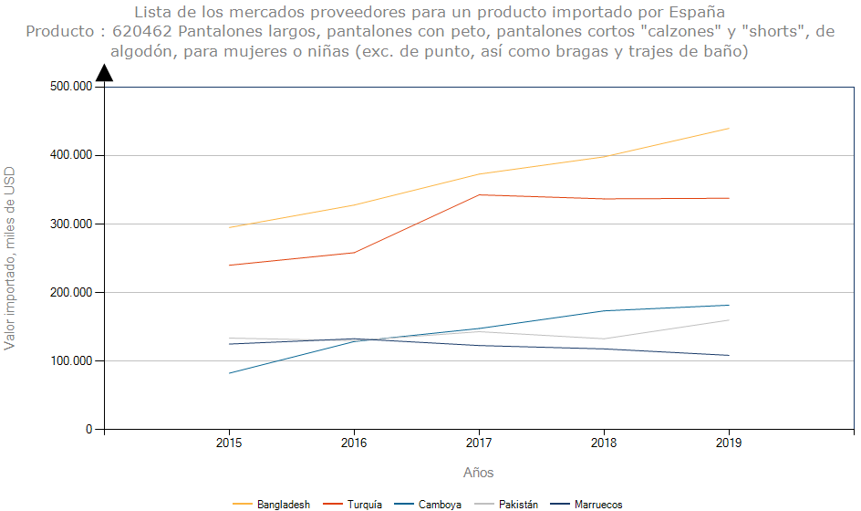

Tendencias:
Las compras por Internet avanzan con rapidez en el negocio español. Durante los últimos años, las ventas del sector de la moda española online no han parado de crecer. Según la consultora internacional Kantar Worldpanel en su segunda edición del Informe de la moda online en España, el 2012 las ventas a través de la red representaron solamente un 1,4% del total de la facturación de la moda en el país, cifra relativamente minúscula si la comparamos con el 4% del 2016, el 5,4% del 2017 y el 6,1% registrado este pasado 2018. El continuo ascenso del índice de ventas pone en evidencia la importancia del ecommerce para este sector en la actualidad y en los años venideros.
"Las ventas online en 2019 facturaron un 9,3% más en España, frente al 7,4% de 2018"
Jeans: es una prenda que no puede faltar en el armario de los europeos. Existe mercado para los estilos de bota recta o ancha, entubados, pre-lavados, con acabados brillantes, negros, entre otros. Estas prendas ingresan libre de arancel.
https://www.salesupply.es/media/salesupply-blog/informe-2019-el-sector-de-la-moda-espa%C3%B1ola-online/
https://procolombia.co/actualidad-internacional/textiles-e-insumos-para-la-confeccion/espana-aumenta-consumo-y-compra-de-prendas-de-vestir-por-internet

Ejemplo 5 USA
